Principal
 |  |  |  | CARACTERÍSTICAS GEOMÉTRICAS DE ENGRENAGENS CILINDRICAS DE DENTES RETOS OU HELICOIDAIS CONFORME NORMA ISO 21771 - 2007 e DIN 3960 - 1987
5C:CD:5B:57:CE:6B |  | Eng.º Roberto Perracini
 |  | www.eneng.com.br
NOVO
CALCULO
SALVAR DADOS
RECUPERAR DADOS
IMPRIMIR
 |  | Preencher somente células |  |  |  |  |  |  |  | Versão 22.09.21
 |  | Células | indicam erro
Descrição |  |  |  | Eng. 1 | Eng. 2 | Unid. | Help | Descrição |  |  |  | Eng. 1 | Eng. 2 | Unid. | Help
Referência |  |  |  |  |  | 6 |  | Altura do dente | Com a correção adotada | da cabeça | ha | 2.994 | 1.437 | mm
Cliente |  |  |  | Cliente 1 |  |  |  |  |  | do fundo ou pé | hf | 1.500 | 3.057
Nº do desenho da engrenagem 1 |  |  |  | Desenho 1 |  |  |  |  |  | total | h | 4.494 | 4.494
Nº do desenho da engrenagem 2 |  |  |  | Desenho 2 |  |  |  |  | Com a correção máxima real e com o mesmo valor de k | da cabeça | hamax | 2.897 | 1.307 | mm
Número de dentes |  |  | Z | 30 | 71 |  |  |  |  | do fundo ou pé | hfmax | 1.596 | 3.187
Redução |  |  | u | 2.3667 |  |  |  |  |  | total | h | 4.494 | 4.494
Módulo normal |  |  | mn | 2 |  | mm |  | Tolerância para os diâmetros externos |  | Campo e qualidade |  | h8
Ângulo de pressão normal |  |  | αn | 20 |  | gd |  |  |  | Afastamento Superior |  | 0.000 | 0.000 | mm
Ângulo de hélice |  |  | β | 15 |  | gd |  |  |  | Afastamento Inferior |  | -0.046 | -0.063
Direção do ângulo de hélice |  |  |  | Esquerda | Direita |  |  | Diâmetro de cabeça com x nominal | Nominal para usinagem do blanque |  | da | 67.802 | 149.485 | mm
Entre centros de trabalho |  |  | aw | 105.000 |  | mm |  |  | Nominal para medição |  |  | 68.104 | 150.960
Tolerância do entre centros (ISO 286-1) |  |  | Ai | js7 |  |  |  |  | Para usinagem do blanque | Máximo | damaxub | 67.802 | 149.485
Desvios limites devido a tolerância do entre centros |  |  | Aa.e/i | 0.018 | -0.018 | mm |  |  |  | Mínimo | daminub | 67.756 | 149.422
Entre centros + desvios |  |  | aw.e/i | 105.018 | 104.983 | mm |  |  | Para medição após usinagem dos dentes | Máximo | damaxm | 68.104 | 150.960
Entre centros sem deslocamento do perfil |  |  | a | 104.563 |  | mm |  |  |  | Mínimo | daminm | 68.058 | 150.897
Módulo transversal |  |  | mt | 2.0706 |  | mm |  | Diâmetro de fundo ou pé do dente | Para número de dentes par | Com x nominal | df | 59.117 | 140.896 | mm
Diâmetro primitivo |  |  | d | 62.117 | 147.009 | mm |  |  |  | Com x máximo | dfmax | 58.924 | 140.635
Diâmetro de trabalho |  |  | dw | 62.376 | 147.624 | mm |  |  |  | Com x mínimo | dfmin | 58.814 | 140.498
Ângulo de pressão transversal |  |  | αt | 20.647 |  | gd |  |  | Para número de dentes ímpar | Com x nominal | df | ----- | 140.862
Ângulo de pressão transversal de trabalho |  |  | αtw | 21.271 |  | gd |  |  |  | Com x máximo | dfmax | ----- | 140.601
Ângulo de hélice no diâmetro de base |  |  | βb | 14.0761 |  | gd |  |  |  | Com x mínimo | dfmin | ----- | 140.463
Número de dentes virtuais para cálculo do desl. do perfil |  |  | Znx | 31.535 | 74.634 |  |  | Folga entre o diâmetro de cabeça e diâmetro de fundo |  |  |  |  |  | mm
Somatória dos deslocamentos de perfil |  |  | Σx | 0.2217
Deslocamento do perfil sugerido conforme BSI BS PD 6457 | Para equalizar os fatores das tensões de ruptura |  | x1 | 0.2583 |  |  |  | MEDIDAS DE CONTROLE DO DENTADO
 |  |  |  |  |  |  |  | Medida W | Número de dentes calculado |  | Z' | 5.0 | 8.7
 | Para equalizar as velocidades de deslizamento |  |  | 0.1687 |  |  |  |  | Número de dentes adotado |  | Z'a | 5 | 9
 |  |  |  |  |  |  |  |  | Nominal |  | Wk | 28.181 | 52.001 | mm
 | Engrenagens em geral |  |  | 0.3546 |  |  |  |  | Máxima |  | Wkmax | 28.115 | 51.912
Valores recomendados ISO/TR 4467-1982 | Mínimo convencional |  | x1,2 | -0.1923 | -0.5000 |  |  |  | Mínima |  | Wkmin | 28.078 | 51.865
 | Máximo convencional |  |  | 0.8154 | 1.0000 |  |  |  | Tolerância máxima |  |  | -0.066 | -0.089
Valor mínimo para evitar undercut |  |  |  | -0.9308 | -3.5695 |  |  |  | Tolerância mínima |  |  | -0.103 | -0.136
Valores adotados para x1 e x2 |  |  |  | 0.5000 | -0.2783 |  |  | Largura efetiva da engrenagem |  |  | bef | 20.0 | 18.0
Espessura mínima normal na cabeça ( mínimo = 0,4 x mn = 2,8 mm ) |  |  | samin | 1.306 | 1.716 | mm |  | Largura mínima para medir W |  |  | bmin | 9.9 | 15.6
Deslocamento do perfil (correção) x módulo |  |  | x.m | 1.000 | -0.557 |  |  | Medida Mdk (medida sobre esferas) | Diâmetro da esfera calculado |  | Dm | 3.711 | 3.331 | mm
Coeficiente de rebaixamento |  |  | k | 0.0032 |  |  |  |  | Diâmetro da esfera adotado |  | Dma | 3.75 | 3.50
Coeficiente de rebaixamento x módulo |  |  | k.m | 0.006 |  | mm |  |  | Diâmetro de base |  | Db | 58.127 | 137.567
Fator de altura da cabeça do dente (adendum) |  |  | a | 1 |  |  |  |  | Diâmetro sobre o qual a esfera se apoia | Nominal | Dk | 65.798 | 147.492
Addendum x módulo |  |  | a.mn | 2 |  | mm |  |  |  | Máximo | Dkmax | 65.653 | 147.236
Fator de altura do pé do dente (dedendum) |  |  | d | 1.25 |  |  |  |  |  | Mínimo | Dkmin | 65.569 | 147.099
Dedendum x módulo |  |  | d.mn | 2.5 |  | mm |  |  | Nominal |  | Mdk | 69.548 | 150.992
Tolerância na espessura do dente (DIN 3967) | Campo |  |  | 25cd |  |  |  |  | Máxima |  | Mdkmax | 69.403 | 150.736
 | Afastamento inferior |  | Asne | 70 | 95 | μm |  |  | Mínima |  | Mdkmin | 69.319 | 150.599
 | Tolerância |  | Tsn | 40 | 50 |  |  |  | Tolerância máxima |  |  | -0.145 | -0.257
 | Afastamento superior |  | Asni | 110 | 145 |  |  |  | Tolerância mínima |  |  | -0.229 | -0.393
Tolerância na espessura do dente quando for escolhido campo = outro valor | Afastamento inferior |  | Asne | 60 | 110 |  |  | Espessura do dente no diâmetro primitivo no plano normal ao dente | Nominal |  | Sn | 3.867 | 2.736 | mm
 | Tolerância |  | Tsn | 400 | 600 |  |  |  | Máxima |  | Snmax | 3.797 | 2.641
 | Afastamento superior |  | Asni | 460 | 710 |  |  |  | Mínima |  | Snmin | 3.758 | 2.591
Espessura em arco do dente no plano normal no diâmetro primitivo |  | Nominal | san | 3.870 | 2.736 | mm |  |  | Tolerância máxima |  |  | -0.070 | -0.095
 |  | Máximo | sanmáx | 3.800 | 2.641 |  |  |  | Tolerância mínima |  |  | -0.110 | -0.145
 |  | Mínimo | samin | 3.760 | 2.591 |  |  | Altura para medir a espessura dente no diâmetro primitivo |  |  |  | 3.050 | 1.449
Correção considerando as tolerâncias da espessura do dente (correção real). |  | Máxima | x1,2 | 0.4519 | -0.3435
 |  | Mínima |  | 0.4244 | -0.3779

Bibliografia:
Norma ISO 21771 - 2007 - Gears — Cylindrical involute gears and gear pairs — Concepts and geometry
Norma DIN 3960 - 1987 - Concepts and parameters associated with cylindrical gears and cylindrical gear pairs with involute teeth
DIN 3977 - Measuring element diameters for the radial or diametral dimension for testing tooth thickness of cylindrical gears
ANSI/AGMA 2002 - B88 - American National Standard - Tooth Thickness Specification and Measurement
Norma BSI - BS PD 6457 - 1970 - Guide to the Application of Addendum Modification to Involute Spur and Helical Gears
Norma ISO/TR 4467 - 2002 - Addendum modification of the teeth of cylindrical gears for speed-reducing and speedincreasing gear pairs
Norma NBR 6158 - 1995 - Sistema de tolerâncias e ajustes
Gears Volume 1:Geometric and Kinematic Design - Vincenzo Vullo - Springer
Cylindrical Gears - Calculation - Material - Manufacturing - Linke H.,Börner J., Heß R. - Hanser
Dudley's Handbook of practical gear design and manufacture - Stephen P. Radzevich - CRC Press Taylor & Francis Group
Gears and gear drives - Damir Jelaska - University of Split - Croatia
Roloff/Matek - Maschinenelement Formelsammlung 14 Auflage - Wittel H., Jannasch D., Voßiek J., Spura C. - Springer Vieweg
Advanced Gear Engineering - Goldfarb V., Trubachev E.,Barmina N. - Springer
Maschinen-elemente - Band 2: Getriebe allgemein, Zahanradgetriebe - Grundlagen, Stirnradgetriebe - 2 Auflega - Niemann G., Winter H.
Software Hexagon Zar 1+ - Spur and Helical Gear Design Software - HEXAGON Software, Berlin - Fritz Ruoss

Tabelas
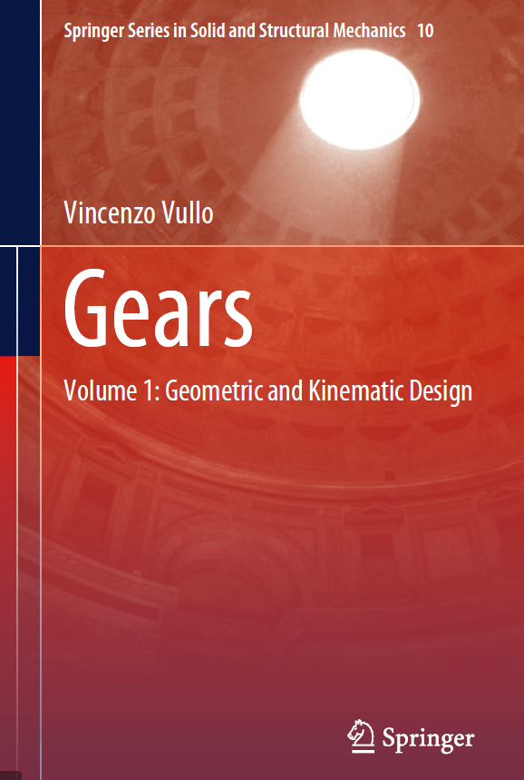
Direção do ângulo de hélice |  |  |  | Tolerância do entre centros
Sem |  |  |  | js6
Esquerda |  |  |  | js7
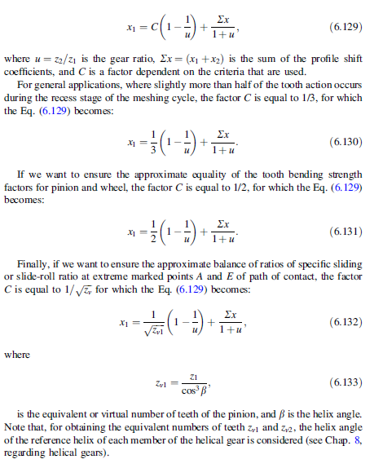
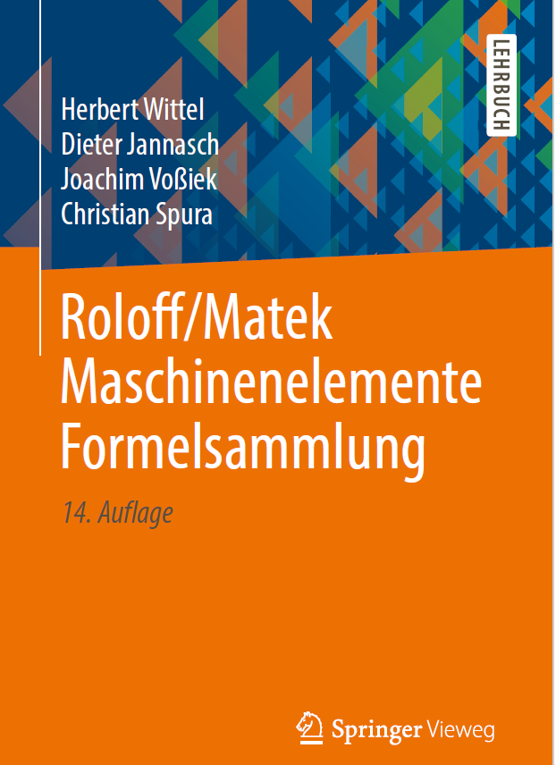
Direita |  |  |  | js8 |  |  |  |  |  |  |  |  |  |  |  | nº de caracteres | 4 | Valores em microns
Esq./dir. |  |  |  | h6 |  |  |  |  |  |  |  |  |  |  |  | tolerância escolhida |  | 25cd | 25 | cd |  |  | coluna | valor |  | coluna | valor
 |  |  |  | h7 |  |  |  |  |  |  |  |  |  |  |  | diâmetro primitivo do pinhão |  | 62.116570825 |  |  |  | Asne | 7 | 70 | Tsn | 6 | 40
 |  |  |  | h8 |  |  |  |  |  |  |  |  |  |  |  | diâmetro primitivo da coroa |  | 147.00921762 |  |  |  | Asne | 7 | 95 | Tsn | 6 | 50
Tolerância do entre centros
Acima de | Até inclusive |  | h6 |  | h7 |  | h8 |  | js6 |  | js7 |  | js8 |  | ASNE | Diâmetro Primitivo | a | ab | b | bc | c | cd | d | e | f | g
 |  | 1 | 2 | 3 | 4 | 5 | 6 | 7 | 8 | 9 | 10 | 11 | 12 | 13 |  | Acima de | 2 | 3 | 4 | 5 | 6 | 7 | 8 | 9 | 10 | 11
3 | 6 |  | 0.0000 | -0.0080 | 0.0000 | -0.0120 | 0.0000 | -0.0180 | 0.0040 | -0.0040 | 0.0060 | -0.0060 | 0.0090 | -0.0090 |  | 0.000000000000 | 100 | 85 | 70 | 58 | 48 | 40 | 33 | 22 | 10 | 5
6 | 10 | 6 | 0.0000 | -0.0090 | 0.0000 | -0.0150 | 0.0000 | -0.0220 | 0.0045 | -0.0045 | 0.0075 | -0.0075 | 0.0110 | -0.0110 |  | 10.00000000001 | 135 | 110 | 95 | 75 | 65 | 54 | 44 | 30 | 14 | 7
10 | 18 | 10 | 0.0000 | -0.0110 | 0.0000 | -0.0180 | 0.0000 | -0.0270 | 0.0055 | -0.0055 | 0.0090 | -0.0090 | 0.0135 | -0.0135 |  | 50.00000000001 | 180 | 150 | 125 | 105 | 85 | 70 | 60 | 40 | 19 | 9
18 | 30 | 18 | 0.0000 | -0.0130 | 0.0000 | -0.0210 | 0.0000 | -0.0330 | 0.0065 | -0.0065 | 0.0105 | -0.0105 | 0.0165 | -0.0165 |  | 125.00000000001 | 250 | 200 | 170 | 140 | 115 | 95 | 80 | 56 | 25 | 12
30 | 50 | 30 | 0.0000 | -0.0160 | 0.0000 | -0.0250 | 0.0000 | -0.0390 | 0.0080 | -0.0080 | 0.0125 | -0.0125 | 0.0195 | -0.0195 |  | 280.00000000001 | 330 | 280 | 230 | 190 | 155 | 130 | 110 | 75 | 35 | 17
50 | 80 | 50 | 0.0000 | -0.0190 | 0.0000 | -0.0300 | 0.0000 | -0.0460 | 0.0095 | -0.0095 | 0.0150 | -0.0150 | 0.0230 | -0.0230 |  | 560.00000000001 | 450 | 370 | 310 | 260 | 210 | 175 | 145 | 100 | 48 | 22
80 | 120 | 80 | 0.0000 | -0.0220 | 0.0000 | -0.0350 | 0.0000 | -0.0540 | 0.0110 | -0.0110 | 0.0175 | -0.0175 | 0.0270 | -0.0270 |  | 1000.00000000001 | 600 | 500 | 420 | 340 | 290 | 240 | 200 | 135 | 64 | 30
120 | 180 | 120 | 0.0000 | -0.0250 | 0.0000 | -0.0400 | 0.0000 | -0.0630 | 0.0125 | -0.0125 | 0.0200 | -0.0200 | 0.0315 | -0.0315 |  | 1600.00000000001 | 820 | 680 | 560 | 460 | 390 | 320 | 270 | 180 | 85 | 41
180 | 250 | 180 | 0.0000 | -0.0290 | 0.0000 | -0.0460 | 0.0000 | -0.0720 | 0.0145 | -0.0145 | 0.0230 | -0.0230 | 0.0360 | -0.0360 |  | 2500.00000000001 | 1,100 | 920 | 760 | 620 | 520 | 430 | 360 | 250 | 115 | 56
250 | 315 | 250 | 0.0000 | -0.0320 | 0.0000 | -0.0520 | 0.0000 | -0.0810 | 0.0160 | -0.0160 | 0.0260 | -0.0260 | 0.0405 | -0.0405 |  | 4000.00000000001 | 1,500 | 1,250 | 1,020 | 840 | 700 | 580 | 480 | 330 | 155 | 75
315 | 400 | 315 | 0.0000 | -0.0360 | 0.0000 | -0.0570 | 0.0000 | -0.0890 | 0.0180 | -0.0180 | 0.0285 | -0.0285 | 0.0445 | -0.0445 |  | 6300.00000000001 | 2,000 | 1,650 | 1,350 | 1,150 | 940 | 780 | 640 | 450 | 210 | 100
400 | 500 | 400 | 0.0000 | -0.0400 | 0.0000 | -0.0630 | 0.0000 | -0.0970 | 0.0200 | -0.0200 | 0.0315 | -0.0315 | 0.0485 | -0.0485
500 | 630 | 500 | 0.0000 | -0.0440 | 0.0000 | -0.0700 | 0.0000 | -0.1100 | 0.0220 | -0.0220 | 0.0350 | -0.0350 | 0.0550 | -0.0550
630 | 800 | 630 | 0.0000 | -0.0500 | 0.0000 | -0.0800 | 0.0000 | -0.1250 | 0.0250 | -0.0250 | 0.0400 | -0.0400 | 0.0625 | -0.0625 | TSN | Diâmetro Primitivo | 21 | 22 | 23 | 24 | 25 | 26 | 27 | 28 | 29 | 30
800 | 1000 | 800 | 0.0000 | -0.0560 | 0.0000 | -0.0900 | 0.0000 | -0.1400 | 0.0280 | -0.0280 | 0.0450 | -0.0450 | 0.0700 | -0.0700 |  | Acima de | 2 | 3 | 4 | 5 | 6 | 7 | 8 | 9 | 10 | 11
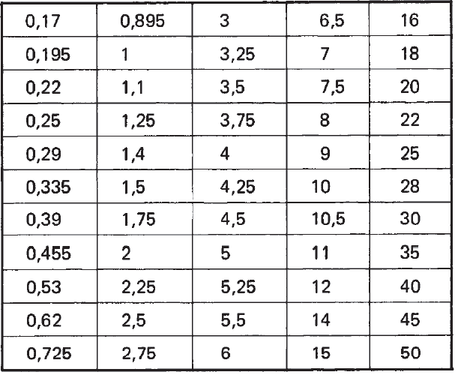
1000 | 1250 | 1000 | 0.0000 | -0.0660 | 0.0000 | -0.1050 | 0.0000 | -0.1650 | 0.0330 | -0.0330 | 0.0525 | -0.0525 | 0.0825 | -0.0825 |  | 0.000000000000 | 3 | 5 | 8 | 12 | 20 | 30 | 50 | 80 | 30 | 200
1250 | 1600 | 1250 | 0.0000 | -0.0780 | 0.0000 | -0.1250 | 0.0000 | -0.1950 | 0.0390 | -0.0390 | 0.0625 | -0.0625 | 0.0975 | -0.0975 |  | 10.00000000001 | 5 | 8 | 12 | 20 | 30 | 50 | 80 | 130 | 200 | 300
1600 | 2000 | 1600 | 0.0000 | -0.0920 | 0.0000 | -0.1500 | 0.0000 | -0.2300 | 0.0460 | -0.0460 | 0.0750 | -0.0750 | 0.1150 | -0.1150 |  | 50.00000000001 | 6 | 10 | 16 | 25 | 40 | 60 | 100 | 160 | 250 | 400
2000 | 2500 | 2000 | 0.0000 | -0.1100 | 0.0000 | -0.1750 | 0.0000 | -0.2800 | 0.0550 | -0.0550 | 0.0875 | -0.0875 | 0.1400 | -0.1400 |  | 125.00000000001 | 8 | 12 | 20 | 30 | 50 | 80 | 130 | 200 | 300 | 500 |  | Undercut
2500 | 3150 | 2500 | 0.0000 | -0.1350 | 0.0000 | -0.2100 | 0.0000 | -0.3300 | 0.0675 | -0.0675 | 0.1050 | -0.1050 | 0.1650 | -0.1650 |  | 280.00000000001 | 10 | 16 | 25 | 40 | 60 | 100 | 160 | 250 | 400 | 600
 |  | 3150 |  |  |  |  |  |  |  |  |  |  |  |  |  | 560.00000000001 | 12 | 20 | 30 | 50 | 80 | 130 | 200 | 300 | 500 | 800
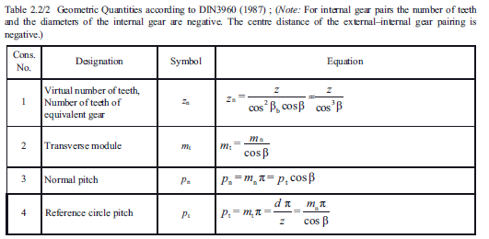
 |  |  |  |  |  |  |  |  |  |  |  |  |  |  |  | 1000.00000000001 | 16 | 25 | 40 | 60 | 100 | 160 | 250 | 400 | 600 | 1,000
 |  | Tolerância desejada |  | js7 | Coluna | 10 |  |  |  |  |  |  |  |  |  | 1600.00000000001 | 20 | 30 | 50 | 80 | 130 | 200 | 300 | 500 | 800 | 1,300
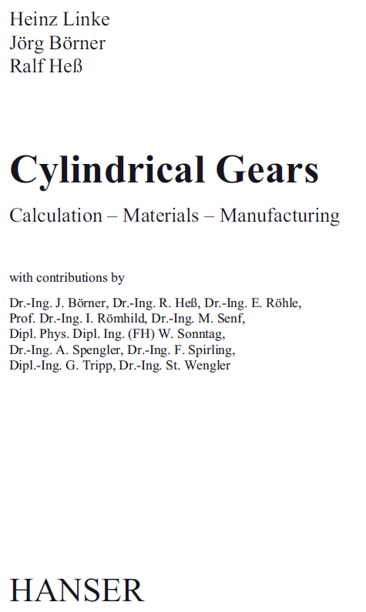
 |  | Entre centros |  | 105 | Tolerância | 0.0175 |  |  |  |  |  |  |  |  |  | 2500.00000000001 | 25 | 40 | 60 | 100 | 160 | 250 | 400 | 600 | 1,000 | 1,600
 |  |  |  |  |  | -0.0175 |  |  |  |  |  |  |  |  |  | 4000.00000000001 | 30 | 50 | 80 | 130 | 200 | 300 | 500 | 800 | 1,300 | 2,000
 |  |  |  |  |  |  |  |  |  |  |  |  |  |  |  | 6300.00000000001 | 40 | 60 | 100 | 160 | 250 | 400 | 600 | 1,000 | 1,600 | 2,400
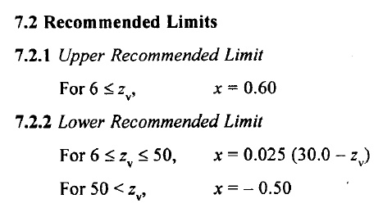
Tolerância no diâmetro externo
Acima de | Até inclusive |  | h8 |  | h9
 |  | 1 | 2 | 3 | 4 | 5 |  |  |  |  |  |  |  |  |  | 21a | a | 21
3 | 6 |  | 0.0000 | -0.0180 | 0.0000 | -0.0040 |  |  |  |  |  |  |  |  |  | 21ab | ab | 21
6 | 10 | 6 | 0.0000 | -0.0220 | 0.0000 | -0.0045 |  |  |  |  |  |  |  |  |  | 21b | b | 21
10 | 18 | 10 | 0.0000 | -0.0270 | 0.0000 | -0.0055 |  |  |  |  |  |  |  |  |  | 21c | c | 21 |  |  |  |  |  |  |  |  |  |  | Diâmetro da esfera recomendado conforme DIN 3977 |  |  | 0.17
18 | 30 | 18 | 0.0000 | -0.0330 | 0.0000 | -0.0065 |  |  |  |  |  |  |  |  |  | 21cd | cd | 21 |  |  |  |  |  |  |  |  |  |  |  |  |  | 0.195
30 | 50 | 30 | 0.0000 | -0.0390 | 0.0000 | -0.0080 |  |  |  |  |  |  |  |  |  | 21d | d | 21 |  |  |  |  |  |  |  |  |  |  | 0,17 | 2,25 | 9 | 0.22
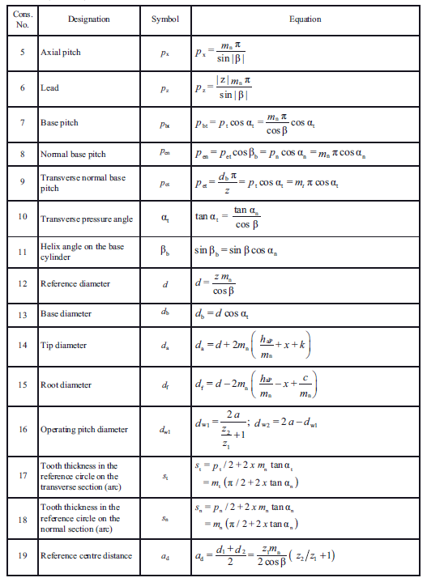
50 | 80 | 50 | 0.0000 | -0.0460 | 0.0000 | -0.0095 |  |  |  |  |  |  |  |  |  | 21e | e | 21 |  |  |  |  |  |  |  |  |  |  | 0,195 | 2,5 | 10 | 0.25
80 | 120 | 80 | 0.0000 | -0.0540 | 0.0000 | -0.0110 |  |  |  |  |  |  |  |  |  | 21f | f | 21 |  |  |  |  |  |  |  |  |  |  | 0,22 | 2,75 | 10,5 | 0.335
120 | 180 | 120 | 0.0000 | -0.0630 | 0.0000 | -0.0125 |  |  |  |  |  |  |  |  |  | 21g | g | 21 |  |  |  |  |  |  |  |  |  |  | 0,25 | 3 | 11 | 0.39
180 | 250 | 180 | 0.0000 | -0.0720 | 0.0000 | -0.0145 |  |  |  |  |  |  |  |  |  | 22a | a | 22 |  |  |  |  |  |  |  |  |  |  | 0,335 | 3,25 | 12 | 0.455
250 | 315 | 250 | 0.0000 | -0.0810 | 0.0000 | -0.0160 |  |  |  |  |  |  |  |  |  | 22ab | ab | 22 |  |  |  |  |  |  |  |  |  |  | 0,39 | 3,5 | 14 | 0.53
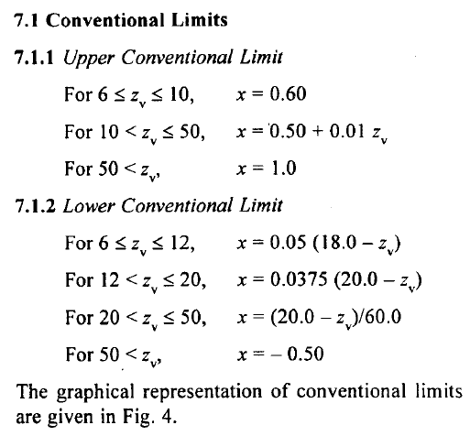
315 | 400 | 315 | 0.0000 | -0.0890 | 0.0000 | -0.0180 |  |  |  |  |  |  |  |  |  | 22b | b | 22 |  |  |  |  |  |  |  |  |  |  | 0,455 | 3,75 | 15 | 0.62
400 | 500 | 400 | 0.0000 | -0.0970 | 0.0000 | -0.0200 |  |  |  |  |  |  |  |  |  | 22c | c | 22 |  |  |  |  |  |  |  |  |  |  | 0,53 | 4 | 16 | 0.725
500 | 630 | 500 | 0.0000 | -0.1100 | 0.0000 | -0.0220 |  |  |  |  |  |  |  |  |  | 22cd | cd | 22 |  |  |  |  |  |  |  |  |  |  | 0,62 | 4,25 | 18 | 0.895
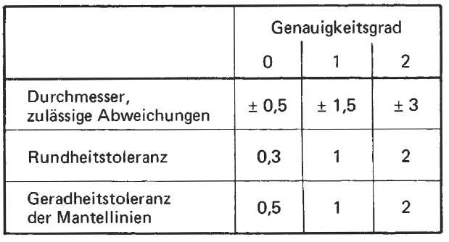
630 | 800 | 630 | 0.0000 | -0.1250 | 0.0000 | -0.0250 |  |  |  |  |  |  |  |  |  | 22d | d | 22 |  |  |  |  |  |  |  |  |  |  | 0,725 | 4,5 | 20 | 1
800 | 1000 | 800 | 0.0000 | -0.1400 | 0.0000 | -0.0280 |  |  |  |  |  |  |  |  |  | 22e | e | 22 |  |  |  |  |  |  |  |  |  |  | 0,895 | 5 | 22 | 1.1 | Desvio do diâmetro da esfera e tolerância de circularidade (DIN 2269)
1000 | 1250 | 1000 | 0.0000 | -0.1650 | 0.0000 | -0.0330 |  |  |  |  |  |  |  |  |  | 22f | f | 22 |  |  |  |  |  |  |  |  |  |  | 1 | 5,25 | 25 | 1.25 | Diâmetro nominal Dma mm | Desvio permissível em microns |  |  | Tolerância de circularidade em microns
1250 | 1600 | 1250 | 0.0000 | -0.1950 | 0.0000 | -0.0390 |  |  |  |  |  |  |  |  |  | 22g | g | 22 |  |  |  |  |  |  |  |  |  |  | 1,1 | 5,5 | 28 | 1.4
1600 | 2000 | 1600 | 0.0000 | -0.2300 | 0.0000 | -0.0460 |  |  |  |  |  |  |  |  |  | 23a | a | 23 |  |  |  |  |  |  |  |  |  |  | 1,25 | 6 | 30 | 1.5 |  | Grau 0 | Grau 1 | Grau 2 | Grau 0 | Grau 1 | Grau 2
2000 | 2500 | 2000 | 0.0000 | -0.2800 | 0.0000 | -0.0550 |  |  |  |  |  |  |  |  |  | 23ab | ab | 23 |  |  |  |  |  |  |  |  |  |  | 1,4 | 6,5 | 35 | 1.75 | De 0,17 até inclusive 20 | +/- 0.3 | +/- 1 | +/- 2 | 0,15 | 0,5 | 1,0
2500 | 3150 | 2500 | 0.0000 | -0.3300 | 0.0000 | -0.0675 |  |  |  |  |  |  |  |  |  | 23b | b | 23 |  |  |  |  |  |  |  |  |  |  | 1,5 | 7 | 40 | 2
 |  | 3150 |  |  |  |  |  |  |  |  |  |  |  |  |  | 23c | c | 23 |  |  |  |  |  |  |  |  |  |  | 1,75 | 7,5 | 45 | 2.25 | De 20 até 50 inclusive | +/- 0.5 | +/- 1,5 | +/- 3 | 0,30 | 1,0 | 2,2
 |  |  |  |  |  |  |  |  |  |  |  |  |  |  |  | 23cd | cd | 23 |  |  |  |  |  |  |  |  |  |  | 2 | 8 | 50 | 2.5
h8 |  | Pinhão |  |  |  |  |  |  |  |  |  |  |  |  |  | 23d | d | 23 |  |  |  |  |  |  |  |  |  |  |  |  |  | 2.75
h9 |  | Tolerância desejada |  | h8 | Coluna | 2 |  |  |  |  |  |  |  |  |  | 23e | e | 23 |  |  |  |  |  |  |  |  |  |  |  |  |  | 3
 |  | Diâmetro externo |  | 67.801655137 | Tolerância | 0 |  |  |  |  |  |  |  |  |  | 23f | f | 23 |  |  |  |  |  |  |  |  |  |  |  |  |  | 3.25
 |  |  |  |  |  | -0.046 |  |  |  |  |  |  |  |  |  | 23g | g | 23 |  |  |  |  |  |  |  |  |  |  |  |  |  | 3.5
 |  |  |  |  |  |  |  |  |  |  |  |  |  |  |  | 24a | a | 24 |  |  |  |  |  |  |  |  |  |  |  |  |  | 3.75
 |  |  |  |  |  |  |  |  |  |  |  |  |  |  |  | 24ab | ab | 24 |  |  |  |  |  |  |  |  |  |  |  |  |  | 4
 |  | Coroa |  |  |  |  |  |  |  |  |  |  |  |  |  | 24b | b | 24 |  |  |  |  |  |  |  |  |  |  |  |  |  | 4.25
 |  | Tolerância desejada |  | h8 | Coluna | 2 |  |  |  |  |  |  |  |  |  | 24c | c | 24 |  |  |  |  |  |  |  |  |  |  |  |  |  | 4.5
 |  | Diâmetro externo |  | 149.48504495 | Tolerância | 0 |  |  |  |  |  |  |  |  |  | 24cd | cd | 24 |  |  |  |  |  |  |  |  |  |  |  |  |  | 5
 |  |  |  |  |  | -0.063 |  |  |  |  |  |  |  |  |  | 24d | d | 24 |  |  |  |  |  |  |  |  |  |  |  |  |  | 5.25
 |  |  |  |  |  |  |  |  |  |  |  |  |  |  |  | 24e | e | 24 |  |  |  |  |  |  |  |  |  |  |  |  |  | 5.5
 |  |  |  |  |  |  |  |  |  |  |  |  |  |  |  | 24f | f | 24 |  |  |  |  |  |  |  |  |  |  |  |  |  | 6
 |  |  |  |  |  |  |  |  |  |  |  |  |  |  |  | 24g | g | 24 |  |  |  |  |  |  |  |  |  |  |  |  |  | 6.5
 |  |  |  |  |  |  |  |  |  |  |  |  |  |  |  | 25a | a | 25 |  |  |  |  |  |  |  |  |  |  |  |  |  | 7
 |  |  |  |  |  |  |  |  |  |  |  |  |  |  |  | 25ab | ab | 25 |  |  |  |  |  |  |  |  |  |  |  |  |  | 7.5
 |  |  |  |  |  |  |  |  |  |  |  |  |  |  |  | 25b | b | 25 |  |  |  |  |  |  |  |  |  |  |  |  |  | 8
 |  |  |  |  |  |  |  |  |  |  |  |  |  |  |  | 25c | c | 25 |  |  |  |  |  |  |  |  |  |  |  |  |  | 9
 |  |  |  |  |  |  |  |  |  |  |  |  |  |  |  | 25cd | cd | 25 |  |  |  |  |  |  |  |  |  |  |  |  |  | 10 |  |  |  |  |  |  |  | Diâmetro nominal Dma (mm) |  | Tolerancia de retilinidade em microns
 |  |  |  |  |  |  |  |  |  |  |  |  |  |  |  | 25d | d | 25 |  |  |  |  |  |  |  |  |  |  |  |  |  | 10.5
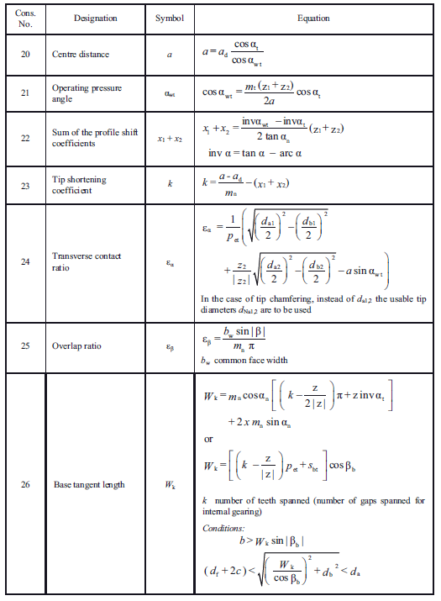
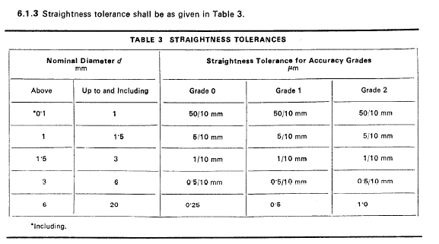
 |  |  |  |  |  |  |  |  |  |  |  |  |  |  |  | 25e | e | 25 |  |  |  |  |  |  |  |  |  |  |  |  |  | 11 |  |  |  |  |  |  |  | Acima de | Até inclusive
 |  |  |  |  |  |  |  |  |  |  |  |  |  |  |  | 25f | f | 25 |  |  |  |  |  |  |  |  |  |  |  |  |  | 12 |  |  |  |  |  |  |  |  |  | Grau 0 | Grau 1 | Grau 2
 |  |  |  |  |  |  |  |  |  |  |  |  |  |  |  | 25g | g | 25 |  |  |  |  |  |  |  |  |  |  |  |  |  | 14 |  |  |  |  |  |  |  | 0,1 | 1 | 50 / 10mm
 |  |  |  |  |  |  |  |  |  |  |  |  |  |  |  | 26a | a | 26 |  |  |  |  |  |  |  |  |  |  |  |  |  | 15 |  |  |  |  |  |  |  | 1 | 1,5 | 5 / 10 mm
 |  |  |  |  |  |  |  |  |  |  |  |  |  |  |  | 26ab | ab | 26 |  |  |  |  |  |  |  |  |  |  |  |  |  | 16 |  |  |  |  |  |  |  | 1,5 | 3 | 1 / 10 mm
 |  |  |  |  |  |  |  |  |  |  |  |  |  |  |  | 26b | b | 26 |  |  |  |  |  |  |  |  |  |  |  |  |  | 18 |  |  |  |  |  |  |  | 3 | 6 | 0,5 /10 mm
 |  |  |  |  |  |  |  |  |  |  |  |  |  |  |  | 26c | c | 26 |  |  |  |  |  |  |  |  |  |  |  |  |  | 20 |  |  |  |  |  |  |  | 6 | 20 | 0,25 / 10 mm
 |  |  |  |  |  |  |  |  |  |  |  |  |  |  |  | 26cd | cd | 26 |  |  |  |  |  |  |  |  |  |  |  |  |  | 22
 |  |  |  |  |  |  |  |  |  |  |  |  |  |  |  | 26d | d | 26 |  |  |  |  |  |  |  |  |  |  |  |  |  | 25
 |  |  |  |  |  |  |  |  |  |  |  |  |  |  |  | 26e | e | 26 |  |  |  |  |  |  |  |  |  |  |  |  |  | 28
 |  |  |  |  |  |  |  |  |  |  |  |  |  |  |  | 26f | f | 26 |  |  |  |  |  |  |  |  |  |  |  |  |  | 30
 |  |  |  |  |  |  |  |  |  |  |  |  |  |  |  | 26g | g | 26 |  |  |  |  |  |  |  |  |  |  |  |  |  | 35
 |  |  |  |  |  |  |  |  |  |  |  |  |  |  |  | 27a | a | 27 |  |  |  |  |  |  |  |  |  |  |  |  |  | 40
 |  |  |  |  |  |  |  |  |  |  |  |  |  |  |  | 27ab | ab | 27 |  |  |  |  |  |  |  |  |  |  |  |  |  | 45
 |  |  |  |  |  |  |  |  |  |  |  |  |  |  |  | 27b | b | 27 |  |  |  |  |  |  |  |  |  |  |  |  |  | 50
 |  |  |  |  |  |  |  |  |  |  |  |  |  |  |  | 27c | c | 27
 |  |  |  |  |  |  |  |  |  |  |  |  |  |  |  | 27cd | cd | 27
 |  |  |  |  |  |  |  |  |  |  |  |  |  |  |  | 27d | d | 27
 |  |  |  |  |  |  |  |  |  |  |  |  |  |  |  | 27e | e | 27
 |  |  |  |  |  |  |  |  |  |  |  |  |  |  |  | 27f | f | 27
 |  |  |  |  |  |  |  |  |  |  |  |  |  |  |  | 27g | g | 27
 |  |  |  |  |  |  |  |  |  |  |  |  |  |  |  | 28a | a | 28
 |  |  |  |  |  |  |  |  |  |  |  |  |  |  |  | 28ab | ab | 28
 |  |  |  |  |  |  |  |  |  |  |  |  |  |  |  | 28b | b | 28
 |  |  |  |  |  |  |  |  |  |  |  |  |  |  |  | 28c | c | 28
 |  |  |  |  |  |  |  |  |  |  |  |  |  |  |  | 28cd | cd | 28
 |  |  |  |  |  |  |  |  |  |  |  |  |  |  |  | 28d | d | 28
 |  |  |  |  |  |  |  |  |  |  |  |  |  |  |  | 28e | e | 28
 |  |  |  |  |  |  |  |  |  |  |  |  |  |  |  | 28f | f | 28
 |  |  |  |  |  |  |  |  |  |  |  |  |  |  |  | 28g | g | 28
 |  |  |  |  |  |  |  |  |  |  |  |  |  |  |  | 29a | a | 29
 |  |  |  |  |  |  |  |  |  |  |  |  |  |  |  | 29ab | ab | 29
 |  |  |  |  |  |  |  |  |  |  |  |  |  |  |  | 29b | b | 29
 |  |  |  |  |  |  |  |  |  |  |  |  |  |  |  | 29c | c | 29
 |  |  |  |  |  |  |  |  |  |  |  |  |  |  |  | 29cd | cd | 29
 |  |  |  |  |  |  |  |  |  |  |  |  |  |  |  | 29d | d | 29
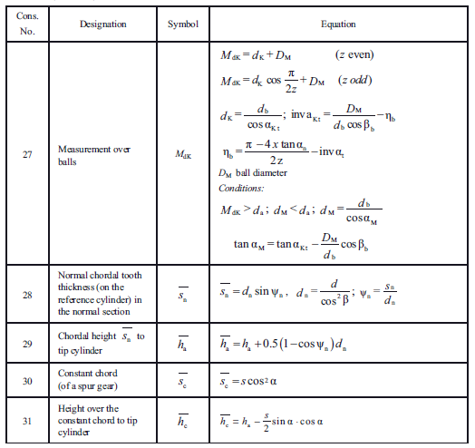
 |  |  |  |  |  |  |  |  |  |  |  |  |  |  |  | 29e | e | 29
 |  |  |  |  |  |  |  |  |  |  |  |  |  |  |  | 29f | f | 29
 |  |  |  |  |  |  |  |  |  |  |  |  |  |  |  | 29g | g | 29
 |  |  |  |  |  |  |  |  |  |  |  |  |  |  |  | 30a | a | 30
 |  |  |  |  |  |  |  |  |  |  |  |  |  |  |  | 30ab | ab | 30
 |  |  |  |  |  |  |  |  |  |  |  |  |  |  |  | 30b | b | 30
 |  |  |  |  |  |  |  |  |  |  |  |  |  |  |  | 30c | c | 30
 |  |  |  |  |  |  |  |  |  |  |  |  |  |  |  | 30cd | cd | 30
 |  |  |  |  |  |  |  |  |  |  |  |  |  |  |  | 30d | d | 30
 |  |  |  |  |  |  |  |  |  |  |  |  |  |  |  | 30e | e | 30
 |  |  |  |  |  |  |  |  |  |  |  |  |  |  |  | 30f | f | 30
 |  |  |  |  |  |  |  |  |  |  |  |  |  |  |  | 30g | g | 30
 |  |  |  |  |  |  |  |  |  |  |  |  |  |  |  | outro valor

Relatório
CARACTERÍSTICAS GEOMÉTRICAS DE ENGRENAGENS CILINDRICAS DE DENTES RETOS OU HELICOIDAIS CONFORME NORMA ISO 21771 - 2007 e DIN 3960 - 1987

Eng.º Roberto Perracini
www.eneng.com.br
 |  | Cliente: | Exemplo
 | Nº do desenho da eng. 1: |  | Engrenagem 1
 | Nº do desenho da eng. 2: |  | Engrenagem 2
 | Nº de referência: |  | 2
 |  |  |  | Dados de entrada
Descrição |  |  |  | Eng. 1 | Eng. 2 | Unid.
Número de dentes |  |  | Z | 23 | 65
Redução |  |  | u | 2.826
Módulo normal |  |  | mn | 5 |  | mm
Ângulo de pressão normal |  |  | αn | 20 |  | gd
Ângulo de hélice |  |  | β | 13 |  | gd
Direção do ângulo de hélice |  |  | 0 | Direita | Esquerda
Entre centros de trabalho |  |  | aw | 230 |  | mm
Tolerância do entre centros (ISO 286-1) |  |  | Ai | js7
Desvios limites devido a tolerância do entre centros |  |  | Aa.e/i | 0.023 | -0.023 | mm
Entre centros + desvios |  |  | aw.e/i | 230.023 | 229.977 | mm
Entre centros sem deslocamento do perfil |  |  | a | 225.787 |  | mm
Módulo transversal |  |  | mt | 5.132 |  | mm
Diâmetro primitivo |  |  | d | 118.025 | 333.549 | mm
Diâmetro de trabalho |  |  | dw | 120.227 | 339.773 | mm
Ângulo de pressão transversal |  |  | αt | 20.4829 |  | gd
Ângulo de pressão transversal de trabalho |  |  | αtw | 23.1298 |  | gd
Ângulo de hélice no diâmetro de base |  |  | βb | 12.2035 |  | gd
Número de dentes virtuais para cálculo do desl. do perfil |  |  | Znx | 23.876 | 67.477
Somatória dos deslocamentos de perfil |  |  | Σx | 0.8957
Deslocamento do perfil sugerido conforme BSI BS PD 6457 | Para equalizar os fatores das tensões de ruptura |  | x1 | 0.4495

 | Para equalizar as velocidades de deslizamento |  |  | 0.3663

 | Engrenagens em geral |  |  | 0.5572
Valores recomendados ISO/TR 4467-1982 | Mínimo convencional |  | x1,2 | -0.0646 | -0.5000
 | Máximo convencional |  |  | 0.7388 | 1.0000
Valor mínimo para evitar undercut |  |  |  | -0.4452 | -3.0843
Valores adotados para x1 e x2 |  |  |  | 0.5550 | 0.3407
Espessura mínima normal na cabeça ( mínimo = 0,4 x mn = 2,8 mm ) |  |  | samin | 3.2636132336 | 4.3628121024 | mm
Deslocamento do perfil (correção) x módulo |  |  | x.m | 2.775 | 1.704 | mm
Coeficiente de rebaixamento |  |  | k | 0.053
Coeficiente de rebaixamento x módulo |  |  | k.m | 0.266 |  | mm
Fator de altura da cabeça do dente (adendum) |  |  | a | 1.000
Addendum x módulo |  |  | a.mn | 5.000 |  | mm
Fator de altura do pé do dente (dedendum) |  |  | d | 1.250
Dedendum x módulo |  |  | d.mn | 6.250 |  | mm
Tolerância na espessura do dente (DIN 3967) |  |  |  | outro valor
 |  |  | Asne | ----- | ----- | μm
 |  |  | Tsn | ----- | -----
 |  |  | Asni | ----- | -----
Tolerância na espessura do dente quando for escolhido campo = outro valor |  |  | Asne | 60 | 110 | μm
 |  |  | Tsn | 400 | 600
 |  |  | Asni | 460 | 710
Espessura em arco do dente no plano normal no diâmetro primitivo |  | Nominal | san | 9.874 | 9.094 | mm
 |  | Máximo | sanmáx | 9.814 | 8.984
 |  | Mínimo | samin | 9.414 | 8.384
Correção considerando as tolerâncias da espessura do dente (correção real). |  | Máxima | x1,2 | 0.5385 | 0.3105
 |  | Mínima |  | 0.4286 | 0.1457
Altura do dente | Com a correção adotada | da cabeça | ha | 7.509 | 6.438 | mm
 |  | do fundo ou pé | hf | 3.475 | 4.546
 |  | total | h | 10.984 | 10.984
 | Com a correção máxima real e com o mesmo valor de k | da cabeça | hamax | 7.427 | 6.287 | mm
 |  | do fundo ou pé | hfmax | 3.557 | 4.697
 |  | total | h | 10.984 | 10.984
Tolerância para os diâmetros externos |  | Campo e qualidade |  | h9
 |  | Afastamento Superior |  | 0.000 | 0.000 | mm
 |  | Afastamento Inferior |  | -0.013 | -0.018
Diâmetro de cabeça com x1 e x2 nos seus valores médios | Nominal para usinagem do blanque |  | da | 132.330 | 345.299 | mm
 | Nominal para medição |  |  | 127.197 | 342.918
 | Para usinagem do blanque | Máximo | damaxub | 132.330 | 345.299
 |  | Mínimo | daminub | 132.317 | 345.281
 | Para medição após usinagem dos dentes | Máximo | damaxm | 127.197 | 342.918
 |  | Mínimo | daminm | 127.184 | 342.900
Diâmetro de fundo ou pé do dente | Calculado com x nominal |  | df | 0.000 | 0.000 | mm
 | Calculado com x máximo |  | dfmax | 0.000 | 0.000
 | Calculado com x mínimo |  | dfmin | 0.000 | 0.000

